Progetto
PROGETTO LABORATORIO DI TECNOLOGIE MUSICALI CON POSTAZIONE DISABILI BIPOSTO
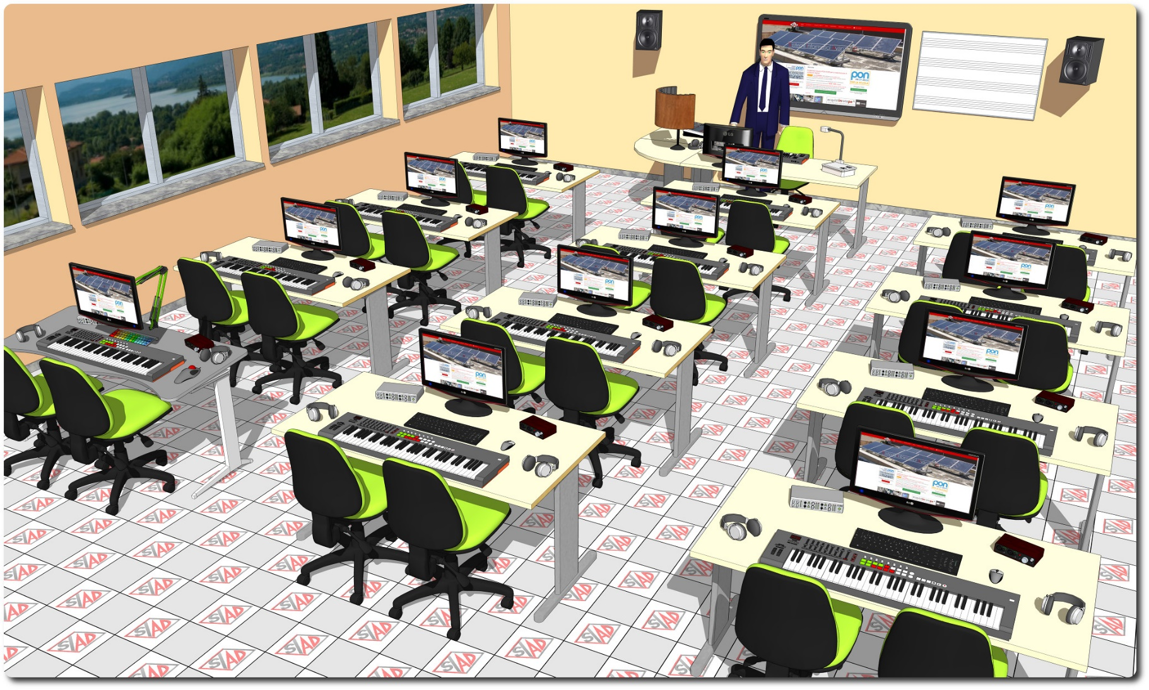
Descrizione Progetto (minore di 1300 caratteri)
OBIETTIVI Realizzare uno spazio laboratoriale per l’esercitazione nella composizione assistita dal software, comprendente tecnologie per l'inclusione didattica LA SOLUZIONE È COMPOSTA DA: Un’aula laboratorio con postazione docente e 12 postazioni allievo biposto. Dotazioni tecniche postazione docente PC professionale, monitor, schermo interattivo con funzionalità di LIM, document camera con funzionalità di manipolazione 3D, multifunzione inkjet a colori, lavagna magnetica pentagrammata, mixer audio digitale in grado di acquisire l’audio da una qualsiasi postazione allievo ed inviarlo a tutte le altre, per consentire l’ascolto di classe di ogni allievo, leggio, armadio metallico con ante scorrevoli, radiomicrofono e speaker attivi. Dotazioni tecniche postazioni alievo tastiera MIDI interfacciata ad un PC con monitor, scheda audio professionale, amplificatore per cuffie, cuffie stereo professionali, leggio. Adeguamento acustico dell’aula: realizzata con pannelli fonoassorbenti, pannelli diffusori, tende fonoassorbenti, in base alle rilevazioni acustiche effettuate prima degli interventi Impianti vari composto da: Linee elettriche per l'alimentazione degli apparati ed impianto di comunicazione LAN wireless.

Click qui per la Matrice Acquisti
Click qui per il riepilogo delle Spese Generali

